①採択調査書(提出用)
2024年度 介護福祉士国家資格取得[特別応援講座]の採択に関する調査書

 | 一般社団法人専門職教育情報機構

 | この調査書は、「介護福祉士国家資格取得特別応援講座」の採択に関する内容、並びに今後当講座を更に充実させていくために、
 | 皆様からのご意見をいただくものです。ご協力の程、よろしくお願い致します。
 | ※当講座内容についてご不明な点等ございましたら、当法人事務局までお問い合わせください。
 | ※Googleフォームで採択調査についてお答えいただいた場合は、①採択調査書（提出用）の記入は必要ありません。
 | ※この調査書は、2024年1月26日（金）までに、メール添付にてご提出ください。

 | 学校名
 | ご担当者 |  | 氏名 |  |  |  | 部署 |  | 役職
 |  |  | ご連絡先 |  |  | 電話番号 |  | E-Mail

 | 【調査事項】
 | ① 2024年度介護福祉士国家資格取得[特別応援講座]の実施について） |  |  |  |  |  |  |  | ＜期間：2024年1月～2024年3月31日＞

 |  | 採択する |  | ➡ |  | 調査事項②へ

 |  | 未定（検討中） |  | ➡ |  | ※検討をされている内容はどのようなことでしょうか？（差支えない範囲でお願いします。）

 |  | 採択しない |  | ➡ |  | ※採択されない理由を差支えのない範囲で教えていただけると幸いです。

 | ② KJKオリジナルチラシについて ※チラシ内容はＣＬＳよりダウンロードできます。
ここをクリック。「チラシ校正調書」に進んでください。
 |  | チラシを使う |  | ➡ | ここをクリックしてください。

 |  | チラシを使わない

 | ③ 上記の他、忌憚のないご意見やアドバイスなどがありましたら、お願いいたします。（ご質問もこちらにお願いします。）

チラシ校正調書記入例
SAMPLE
2024年度 介護福祉士国家資格取得[特別応援講座]チラシ作成に関する調書
一般社団法人専門職教育情報機構

この調書は、当法人が会員校から委託を受け作成する「介護福祉士国家資格特別応援講座」のチラシのデータとして使用します。
お間違いのないように内容確認をお願いします。
※このデータに基づき、各校用のチラシ原稿を作成し、データを各校に配信します。
そのままデータとして印刷会社等に依頼するなどご利用できます。※印刷は各校にてお願いします。
記載内容についてご不明な点等ございましたら、当法人事務局までお問い合わせください。
本調書の記入者、講座のご担当者の連絡先を記入してください。
【ご担当者様情報】 ※このチラシ作成に応答可能なご担当者様をご記入ください。
学校名 |  | 〇〇〇〇学校
ご担当者 |  | 氏名 |  | 〇〇 〇〇 |  |  | 部署 | 〇〇 |  | 役職 |  | ○○
 |  | 電話番号 |  | ０００-０００-００００ |  |  | E-Mail | 〇〇〇＠〇○○.jp

チラシ表面の一番下にある実施機関情報を記入してください。
【調書】
①実施機関連絡情報
チラシ表面
申込希望者がメールフォームで気軽に申し込みができるようになります。PC・スマホ対応。
※メールフォームのサンプルがあります。 メールフォームの作成はKJKで行います。
実施機関（学校等）名 |  | 〇〇〇〇専門学校
実施機関（学校等）の情報 |  | 住所 |  | 〒000－0000
 |  | TEL |  | ０００-０００-００００ |  |  |  |  | ＦＡＸ |  | ０００-０００-００００
ＱＲコードを載せることにより、スマホなどからすぐにホームページなどの情報が見られます。 ※QRコードはKJKで作成します。
 |  | ＵＲＬ |  | ｈｔｔｐｓ://www.k-jk.jp/ |  |  |  |  | E-Mail |  | 〇〇〇＠〇○○.jp
応援講座申込 メールフォームについて |  |  | メールフォームを使う |  |  |  |  | メールフォームを使わない
※メールフォームのサンプルを見る |  | 送信先メール |  |  | 〇〇〇＠〇○○.jp
QRコードについて |  |  | QRコードを載せる |  |  |  |  | QRコードを載せない
 |  | QRコード読込先 |  |  |  | 実施機関の情報のURLと同じ |  |  | その他読込先 URLを記入 |  |  | http

チラシ裏面 「＊送付方法・送付先」の情報です。コース、学科を設けている施設の情報等を入れます。
②申込書提出先
チラシ裏面 「＊送付方法・送付先」
 | 「①実施機関連絡情報」と同じ。
宛先（施設名等）
実施機関（学校等）の情報 |  | 住所 |  | 〒 －
 |  | TEL |  |  |  |  |  |  | ＦＡＸ
 |  | ＵＲＬ |  | http |  |  |  |  | E-Mail

③資料請求・個別相談申込に関する問い合わせ先
チラシ裏面（最下部）
チラシ裏面 一番下の情報です。
①、②の情報と異なる場合は記入してください。
 | 「①実施機関連絡情報」と同じ。
 | 「②申込書提出先」と同じ。
 | 下記の通り
宛先（施設等名称） |  |  |  |  |  |  | 宛先（部署名等）
申込書提出先情報 |  | 住所 |  | 〒000－0000
 |  | TEL |  | ０００-０００-００００ |  |  |  |  | ＦＡＸ |  | ０００-０００-００００
 |  | ＵＲＬ |  | http://www.k-jk.jp/ |  |  |  |  | E-Mail |  | 〇〇〇＠〇○○.jp
QRコードについて |  |  | QRコードを載せる |  |  |  |  | QRコードを載せない
 |  | QRコード読込先 |  |  |  | 実施機関の情報のURLと同じ |  |  | その他読込先 URLを記入 |  |  | http://www.k-jk.jp/center/students.html

ロゴマークを片面のみ載せる場合は☑で選択してください。
④ロゴマーク |  |  |  |  |  |  | 表面 |  |  |  |  | 裏面
 | ロゴマークを入れない |  |  |  | ロゴマークを入れる |  |  |  |  |  |  | 
 |  |  |  |  |  | 裏面
 |  |  |  |  |  | 表面
STAR
STAR
 |  |  |  |  | 右に画像を貼り付けてください。 ※画像が小さすぎると荒くなる場合がありますのでご了承ください。

※このチラシはPowerPointで作成しています。各校で修正・作成される場合は、データをお渡しすることができます。
➡希望の場合は、この欄にその旨をご記入ください。
⑤研修名と料金をご記入ください。 |  |  |  |  |  |  |  | ⑥その他修正等のご希望がありましたら、下記にご記入ください。
例 無資格 |  |  | 100,000円

校正箇所説明
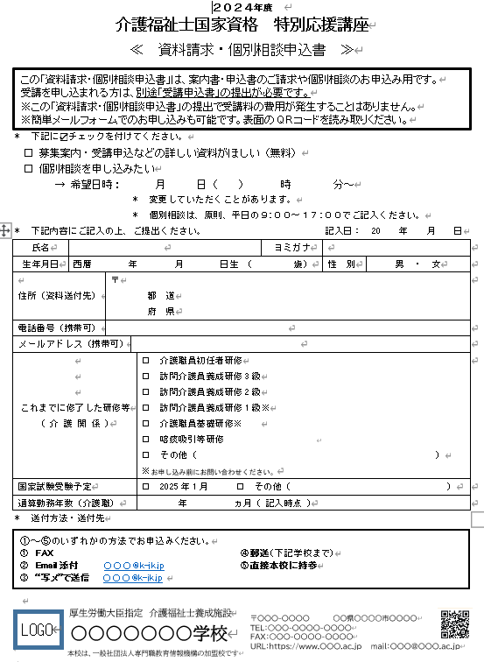
表 面 | 裏 面
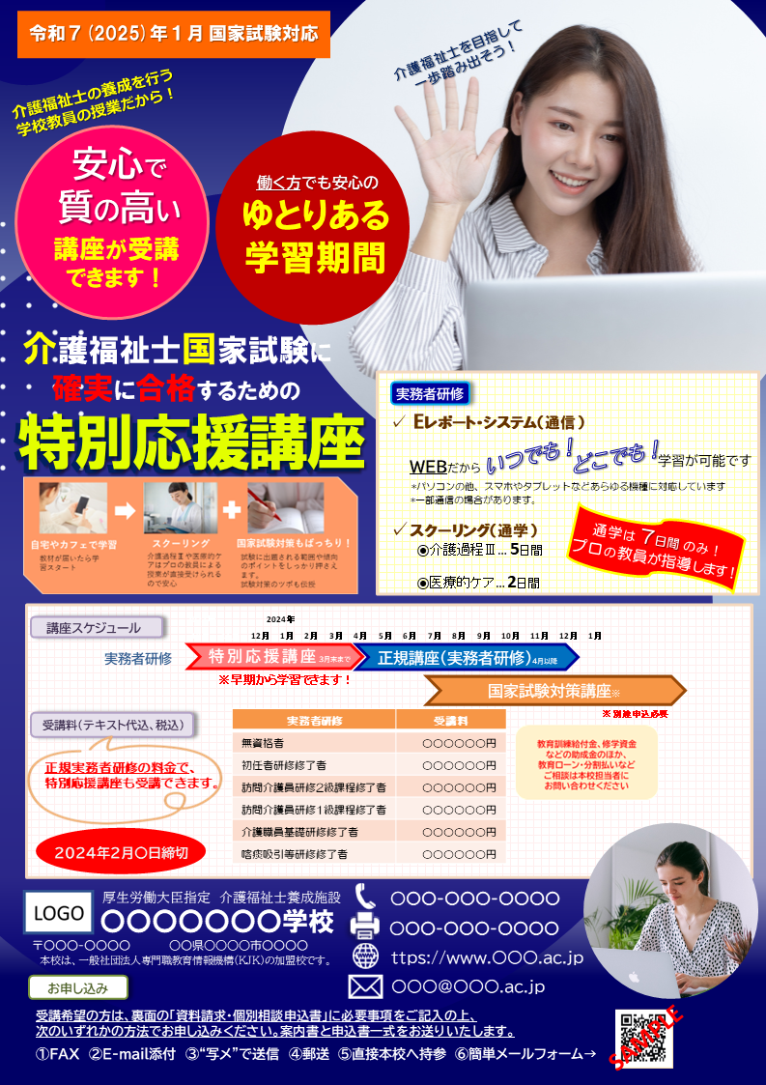

調書⑤

調書②
調書
④
調書①

調書
④
調書③
調書①

